up_def各个字段
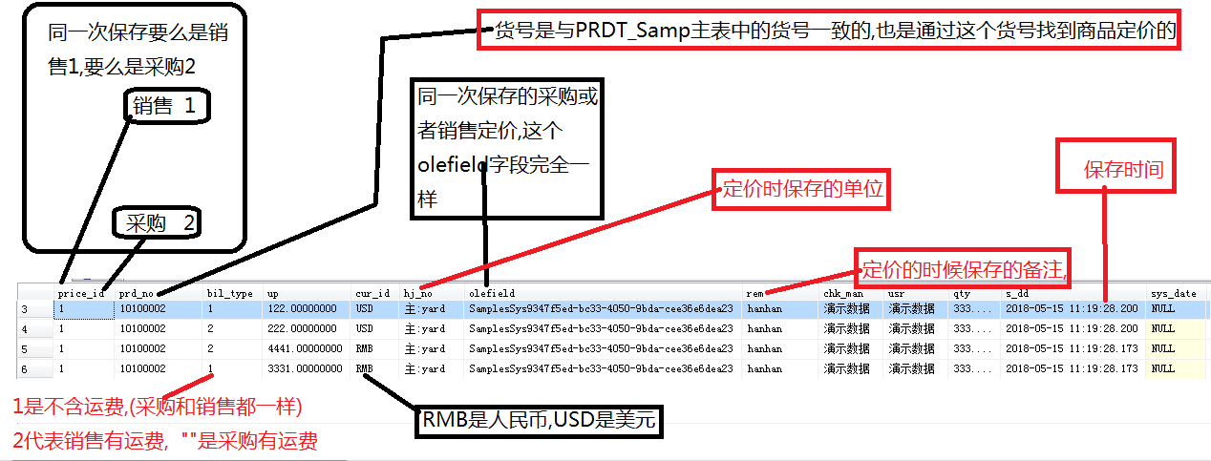

其实要 确定一条唯一的打样数据需要 olefield(同一次保存)+cur_id(本币外币)+bil_type(有无运费)+price_id(销售还是采购)+prd_no
注意,采购只有本币

打样定价保存, 采购还用原来的,销售的另外开接口
采购的老郑20180613说只有 本币有运费一种了,没有其他了 ,销售的有 本币外币,有运费和无运费2种

